Лист1
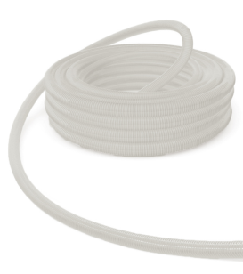 |  | 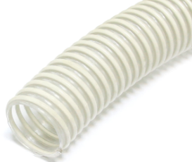 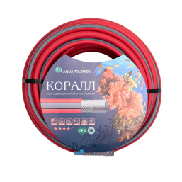 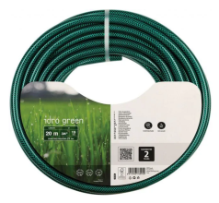 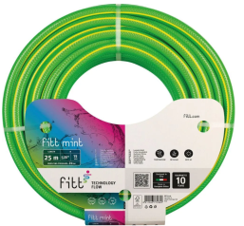 ПРАЙС-ЛИСТ
 |  |  | Ваша скидка | 0% |  |  |  | 2022-07-01
Код | Артикул | Наименование | РРЦ, руб/бухта | Опт | Статус номенклатуры | Базовая единица измерения | Страна происхождения | Штрих-код изделия | Статус (в наличии/под заказ)
11657 | BLC 1/2x20 | шланг поливочный ПВХ армир. 12мм (1/2") бухта 20м BLACK CRISTAL черный | 1,009.12 ₽ | 1,009.12 ₽ | Новинка | шт. | Россия | 8011963737218 | в наличии
11659 | MNT 1/2x25 | шланг поливочный ПВХ армир. 12мм (1/2") бухта 25м FITT MINT салатовый | 1,666.00 ₽ | 1,666.00 ₽ | Новинка | шт. | Италия | 8011963770321 | в наличии
11656 | IDG 3/4x20 | шланг поливочный ПВХ армир. 20мм (3/4") бухта 20м IDRO GREEN зеленый | 1,248.48 ₽ | 1,248.48 ₽ | Новинка | шт. | Италия | 8011963769981 | в наличии
11658 | BLC 3/4x25 | шланг поливочный ПВХ армир. 20мм (3/4") бухта 25м BLACK CRISTAL черный | 1,985.60 ₽ | 1,985.60 ₽ | Новинка | шт. | Италия | 8011963737270 | в наличии
11660 | MNT 3/4x25 | шланг поливочный ПВХ армир. 20мм (3/4") бухта 25м FITT MINT салатовый | 2,910.40 ₽ | 2,910.40 ₽ | Новинка | шт. | Италия | 8011963770383 | в наличии
11655 | tCRL 3/4x30 | шланг поливочный резиновый КОРАЛЛ ТЭП 3/4" (30м) Dвнутр 18мм | 2,895.78 ₽ | 2,895.78 ₽ | Новинка | шт. | Италия | 4693917544758 | в наличии
11405 | 0334.25-25 | шланг напорно всасывающий д.25 мм армирован ПВХ спиралью белый (25м) ТР-сантехника | 2,006.59 ₽ | 2,006.59 ₽ |  | шт. | Россия | 4690554003273 | в наличии
11406 | 0334.32-25 | шланг напорно всасывающий д.32 мм армирован ПВХ спиралью белый (25м) ТР-сантехника | 2,675.44 ₽ | 2,675.44 ₽ |  | шт. | Россия | 4690554003280 | в наличии
11407 | 0334.40-25 | шланг напорно всасывающий д.40 мм армирован ПВХ спиралью белый (25м) ТР-сантехника | 3,901.68 ₽ | 3,901.68 ₽ |  | шт. | Россия | 4690554003297 | в наличии
11408 | 0334.50-25 | шланг напорно всасывающий д.50 мм армирован ПВХ спиралью белый (25м) ТР-сантехника | 5,239.38 ₽ | 5,239.38 ₽ |  | шт. | Россия | 4690554003310 | в наличии
11528 | tCRL 3/4x20 | шланг поливочный резиновый КОРАЛЛ ТЭП 3/4" (20м) Dвнутр 18мм | 1,904.02 ₽ | 1,904.02 ₽ |  | шт. | Россия | 4693917544741 | в наличии
11529 | tCRL 3/4x50 | шланг поливочный резиновый КОРАЛЛ ТЭП 3/4" (50м) Dвнутр 18мм | 4,757.67 ₽ | 4,757.67 ₽ |  | шт. | Россия | 4602315793477 | в наличии

